静摩擦
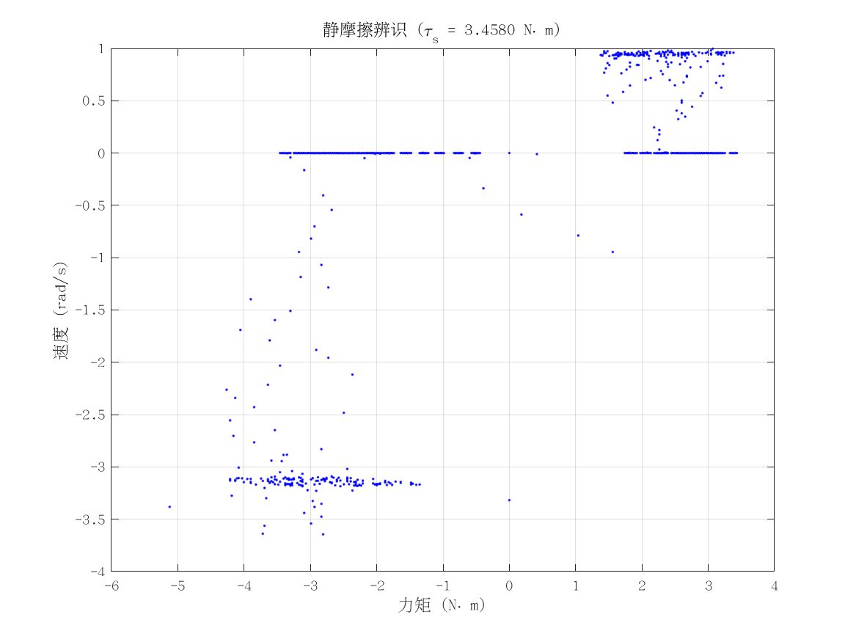
项目 | 值 | 单位/备注
电机型号 | 因克斯EC-A10020-P2-72V
力矩系数 K_tau | 2.6 | N·m/A
静摩擦 τ_s | 3.458 | N·m（电流扫描静止段）
数据文件 | scan_current_serial_20260310_164327.csv
附图 | 见右侧

动摩擦
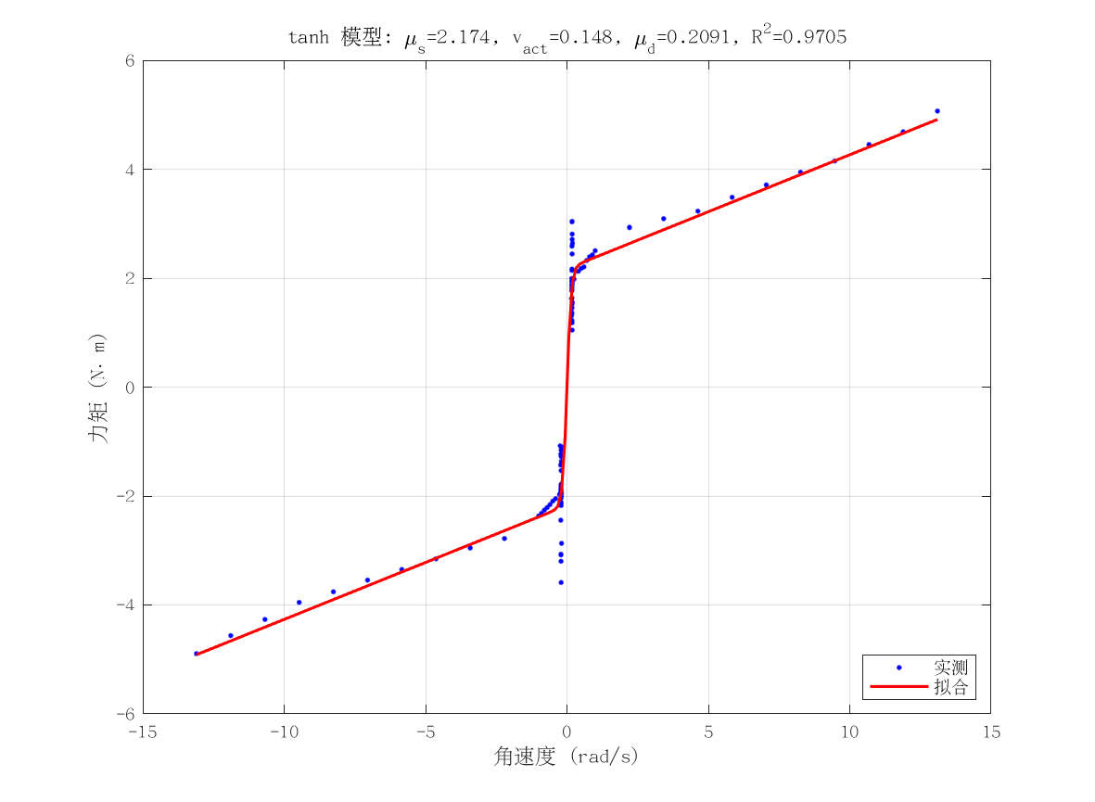
项目 | 值 | 单位/备注
电机型号 | 因克斯EC-A10020-P2-72V
摩擦模型 | tanh_viscous
静摩擦 τ_s（代入） | 3.458 | N·m
μ_s | 2.1737991567 | N·m
v_act | 0.14804860507 | rad/s
μ_d | 0.20909874287 | N·m·s/rad
摩擦拟合 R² | 0.97053283427
摩擦拟合 RMSE | 0.40903742388 | N·m
有效样本数 nUsed | 136
附图 | 见右侧

转动惯量
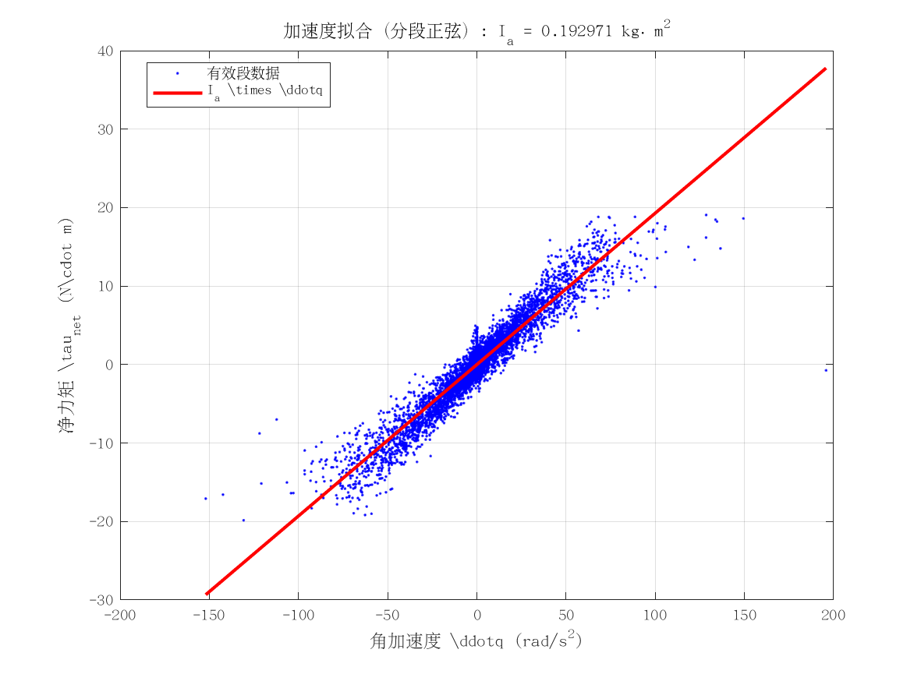
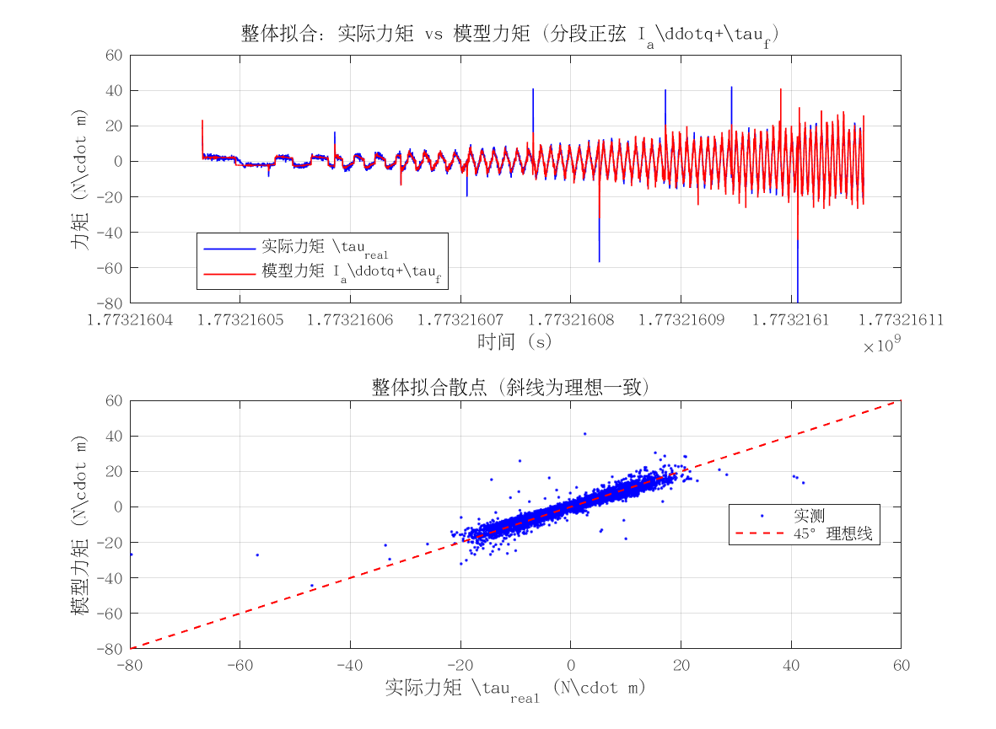
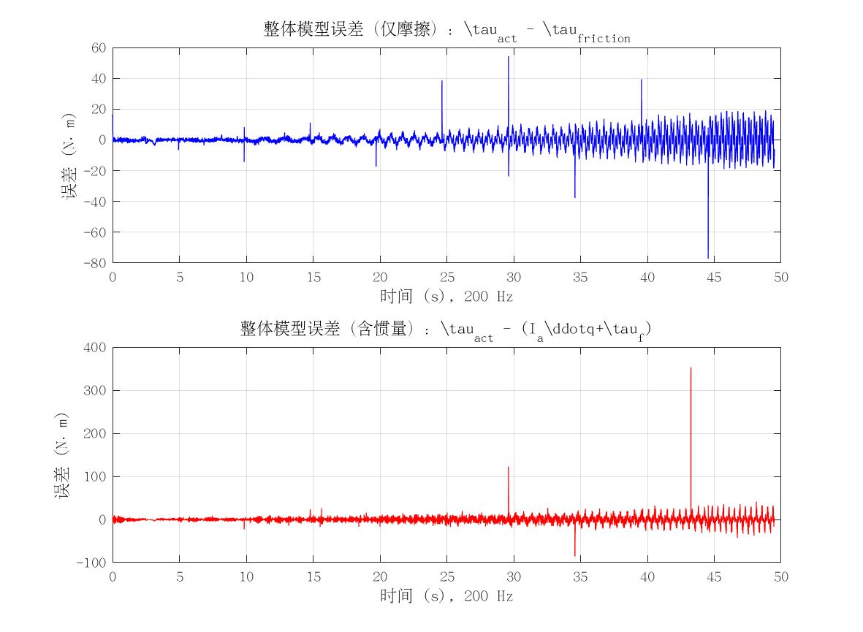
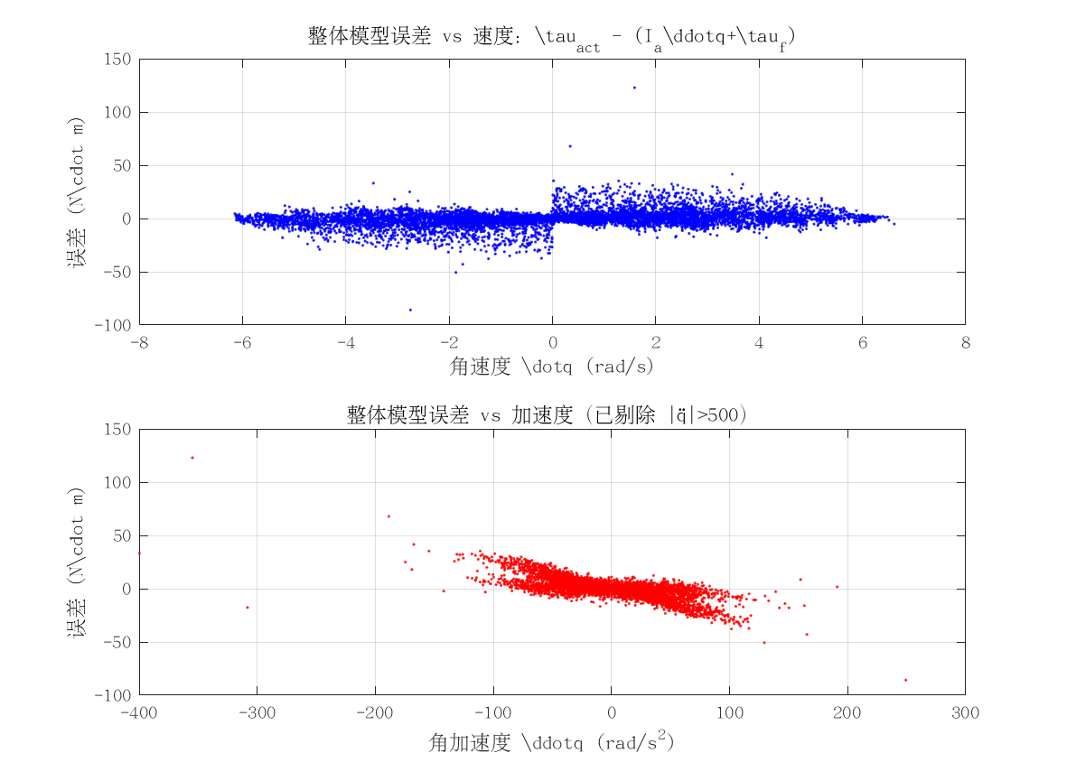

项目 | 值 | 单位/备注
电机型号 | 因克斯EC-A10020-P2-72V
转动惯量 I_a | 0.19297104586 | kg·m²
惯量拟合 R² | 0.84147822892
整体拟合 RMSE | 7.0752169375 | N·m
整体拟合 R² | -0.17525446103
附图 | 见下方

